界面&功能
任务系统 |  |  |  | 功能规则

 | 功能入口
 |  |  |  |  |  |  |  | NPC分类与交互逻辑
 |  |  |  |  |  |  |  | 分类说明
 |  |  |  |  |  |  |  | 剧情NPC：负责剧情对话及任务的交接。
 |  |  |  |  |  |  |  | 功能NPC：负责功能性服务（如商店、仓库、强化等）。
 |  |  |  |  |  |  |  | 传送NPC：负责地图传送，进入特定场景。

 | 任务界面

1
 |  | 界面布局详细说明（对应标注） |  |  | 功能规则详细说明

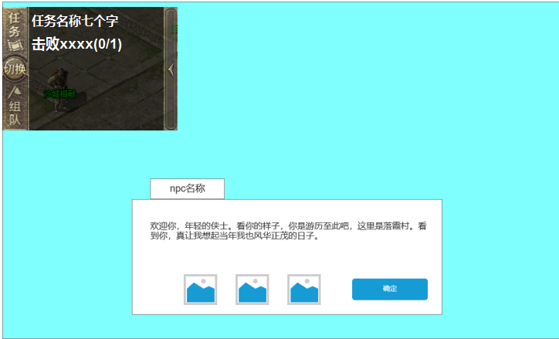
 |  | 1. 主界面任务导航 |  |  | 1. 主界面任务导航
 |  | ▶ | 显示任务名称和任务条件 |  | ▶ | 显示任务名称和任务条件
 |  | ▶ | 点击可自动寻路到目标地点

 |  | 2. 对话和奖励预览区域 |  |  | 2. 对话和奖励预览区域
 |  | ▶ | 显示对话npc名称和对话内容 |  | ▶ | 显示对话npc名称和对话内容
 |  | ▶ | 展示当前任务的完成奖励，“任务奖励”需要有艺术字，如图。 |  | ▶ | 展示当前任务的完成奖励，“任务奖励”需要有艺术字，如图。
 |  | ▶ | 图标支持点击查看弹出tips。 |  | ▶ | 图标支持点击查看弹出tips。
 |  | ▶ | 奖励预览区域底图需要和界面那其他部分区分开。 |  | ▶ | 奖励预览区域底图需要和界面那其他部分区分开。

 | 无选框标示界面

 | npc对话界面

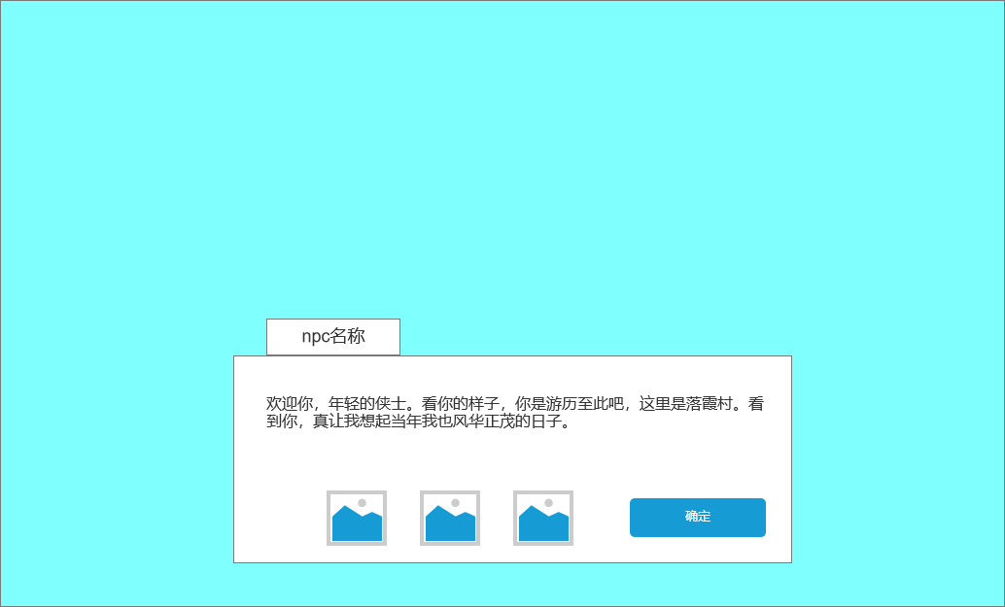
1
2
 |  | 1、对话框标题区域：
 |  | ▶ | 显示NPC的名字，位于对话框顶部的左侧，字体较大，醒目。 |  | 1、对话展示功能：
 |  | ▶ | 文字颜色与背景有明显对比（建议为深色字体搭配浅色背景）。 |  | ▶ | 打开对话框时，默认展示NPC当前的对话内容。
1
2
 |  | 2、对话内容区域： |  |  | ▶ | 对话内容由策划配置。
 |  | ▶ | 位于对话框中间，用于展示NPC的对话文本。 |  | 2、奖励预览功能：
 |  | ▶ | 支持多行文本，文字自动换行。 |  | ▶ | 如果当前对话有相关奖励（如任务完成奖励），在底部奖励区域展示奖励图标。
 |  | 3、奖励预览区域： |  |  | ▶ | 玩家点击图标时，弹出奖励详情框。
 |  | ▶ | 位于对话框底部，以缩略图形式展示可能获得的奖励内容。 |  | 3、按钮交互功能：
 |  | ▶ | 奖励图标按横向排列，支持点击图标显示奖励详情。 |  | ▶ | 点击“确认”按钮：
 |  | 5、对话框底框需要一个类似竹简的样式，符合传奇风格。 |  |  | ▶ | 如果当前对话为任务接取或完成对话，则触发对应的任务逻辑。
3
 |  | 示意图： |  |  | ▶ | 如果当前对话仅为剧情对话，则继续下一句话。

 |  |  |  |  | 4、多段对话功能：
4
 |  |  |  |  | ▶ | 如果对话内容较长，支持多段对话展示。
 |  |  |  |  | ▶ | 点击“确认”按钮可切换到下一段对话，直到对话结束后关闭对话框。
3
4

 |  |  |  |  | 交互规则

 |  |  |  |  | 交互逻辑：
 |  |  |  |  | ▶ | 玩家点击NPC后，弹出剧情文本框。
 |  |  |  |  | ▶ | 文本框展示NPC的剧情对话内容。
 |  |  |  |  | ▶ | 如果NPC与任务相关：
 |  |  |  |  |  | ▶ | 当前有可接任务时，弹出任务接取选项。
 |  |  |  |  |  | ▶ | 当前有任务完成条件时，弹出任务提交选项。
 |  |  |  |  | ▶ | 玩家完成交互后，文本框关闭，任务逻辑触发。
 |  |  |  |  | 示例流程：
 | 无选框标示界面 |  |  |  | ▶ | 玩家与村长（剧情NPC）交互，弹出对话：“年轻人，村庄需要你的帮助！”。
 |  |  |  |  | ▶ | 玩家点击“接受任务”按钮，任务被接取。

参考界面
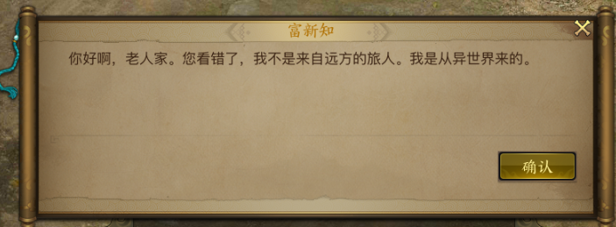
参考图

 | 参考游戏—37王者之心2

 |  | 圣装主界面

美需
功能图标需求

 | 序号 | 类型 | 对应界面 | 内容 | 功能需求 | 策划建议 | 参考图标 | 界面设计 | 美术资源定稿 存档路径（美术填写）
 | 1 | ICON |  |  |  |  |  | 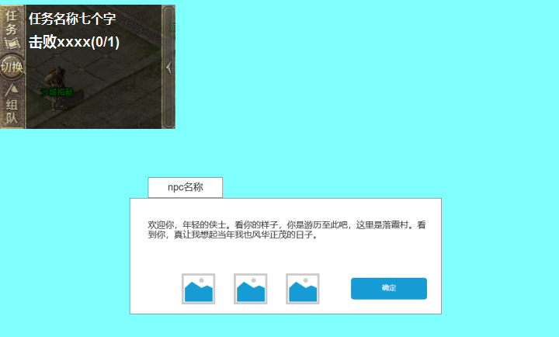
 | 2 | ICON
 | 3 | ICON
 | 4 | ICON
 | 5 | ICON
 | 6 | ICON
 | 7 | ICON
 | 8 | ICON
 | 9 | ICON
 | 10 | ICON

其他美术需求

 | 序号 | 类型 | 对应界面 | 内容 | 功能需求 | 策划建议 | 美术资源定稿 存档路径（美术填写） | 参考图
 | 1 | ICON

